Sheet1
현재 이미지 |  | 피버모드 => 캐릭터 주변에 불타오르는 이팩트 |  | 슈퍼피버모드 => 맵과 캐릭터가 불타오름 |  | 공통사항 => 맵 뒤에 별이 떨어짐

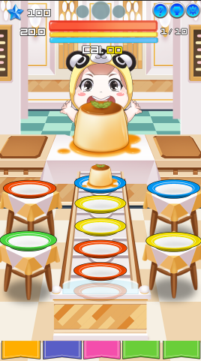
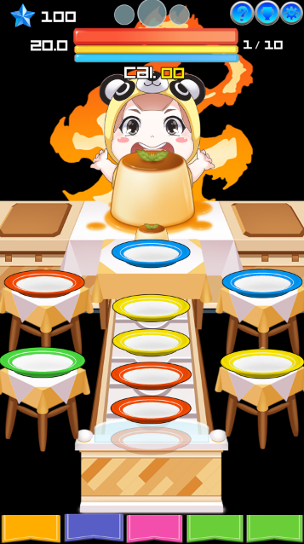
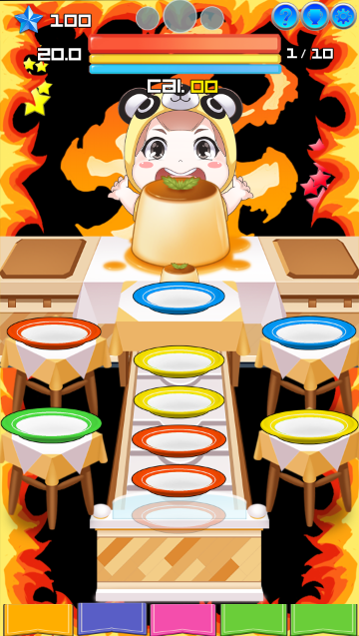
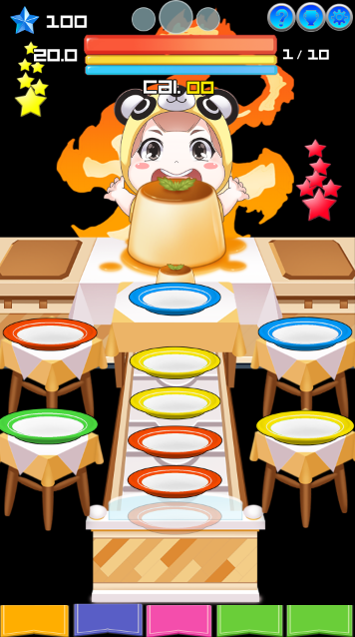

 |  |  |  |  |  | 별 픽셀 100*100
=> 이 게임 이미지에 맞는 피버모드 이팩트 구현
 |  |  |  |  |  | 별은 노란색, 빨간색, 파란색, 초록색 등 다양한 색상이 존재합니다.

 |  |  |  |  |  | 피버모드일 때 이 별들이 위에서 밑으로 떨어지는 이팩트가 발생됩니다.
 |  |  |  |  |  | 이 이팩트를 개발요청 드립니다.
 |  |  | 픽셀 500*600 |  | 200*1980

 |  |  |  |  | => 현재 이미지는 샘플이미지라 먹어먹어 그래픽에 맞지 않습니다.때문에 파스텔톤의 카툰그래픽으로 불꽃 이팩트를 요청합니다

 | => 현재 이미지는 샘플 이미지라 먹어먹어 그래픽에 맞지 않습니다. 때문에 파스텔톤의 카툰그래픽으로 불꽃 이팩트를 요청합니다

